概要図
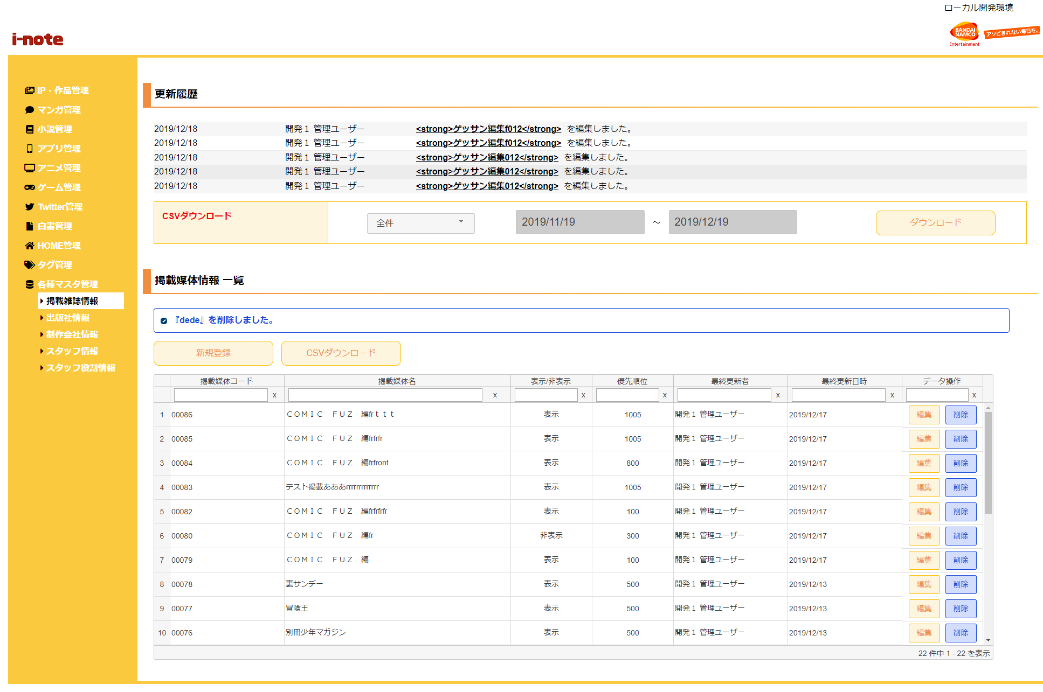
１．処理概要
 |  | [1] | 更新履歴表示領域
 |  |  | 領域説明： |  |  | 掲載媒体情報の更新を日付順（降順）で5件表示する。

１
 |  |  | 要素名 |  |  |  |  |  | 説明
 |  |  | 更新年月日 |  |  |  |  |  | 掲載媒体情報の更新日をYYYY/MM/DD形式で表示する。
 |  |  | 更新者 |  |  |  |  |  | 最終更新者を表示する。
 |  |  | 更新内容 |  |  |  |  |  | 掲載媒体名＋更新内容（追加/編集/削除）を表示する。

2
3
 |  | [2] | 掲載媒体情報更新履歴ダウンロード領域
 |  |  | 領域説明： |  |  | 掲載媒体情報の更新を全件または期間指定でダウンロードできる。
3-1
3-2
 |  |  | 要素名 |  |  |  |  |  | 説明
 |  |  | ダウンロード範囲選択 |  |  |  |  |  | 更新履歴のダウンロード範囲を選択するセレクトボックス。
 |  |  |  |  |  |  |  |  |  | 1:全件（初期値）
 |  |  |  |  |  |  |  |  |  | 2:期間指定
 |  |  | ダウンロード期間（開始） |  |  |  |  |  | ダウンロード範囲選択が期間指定の場合、
 |  |  |  |  |  |  |  |  | ダウンロード開始日付をYYYY/MM/DD形式で入力。
 |  |  |  |  |  |  |  |  | 初期値：システム日付-1カ月
 |  |  | ダウンロード期間（終了） |  |  |  |  |  | ダウンロード範囲選択が期間指定の場合、更新履歴をダウンロード
 |  |  |  |  |  |  |  |  | ダウンロード終了日付をYYYY/MM/DD形式で入力。
 |  |  |  |  |  |  |  |  | 初期値：システム日付
 |  |  | ダウンロードボタン |  |  |  |  |  | 更新履歴をCSV形式で出力する。

 |  | [3] | 掲載媒体情報一覧表示領域
 |  |  | 領域説明： |  |  | 掲載媒体情報の一覧表示。掲載媒体情報新規登録画面への遷移、掲載媒体情報のCSVダウンロード、
 |  |  |  |  |  | 掲載媒体情報 編集画面遷移、掲載媒体情報の削除を行う。

 |  |  | 要素名 |  |  |  |  |  | 説明
 |  |  | 新規登録ボタン |  |  |  |  |  | 掲載媒体情報新規登録画面に遷移する
 |  |  | CSVダウンロードボタン |  |  |  |  |  | 掲載媒体情報登録情報一覧をCSV形式で出力する。
 |  |  | 掲載媒体情報一覧グリッド |  |  |  |  |  | 掲載媒体情報登録情報を一覧表示する。
 |  |  |  |  |  |  |  |  | 掲載媒体情報編集画面への遷移、掲載媒体情報削除確認モーダルを表示。

 | 3-1 メッセージ欄 |  | [3-1] |  | メッセージ欄
 |  |  |  | 領域説明： |  |  | 直前の操作が下記①～③のとき､掲載媒体情報に加えた直近の変更を表示する｡
 |  |  |  |  |  |  | ① | 掲載媒体情報 新規登録画面で新規掲載媒体情報の登録を行った場合
 |  |  |  |  |  |  | ② | 掲載媒体情報 編集画面で既存掲載媒体情報の更新を行った場合
 |  |  |  |  |  |  | ③ | 掲載媒体情報削除確認モーダルで既存掲載媒体情報の削除を行った場合

 |  |  |  | 要素名 |  |  | 更新内容 |  |  |  |  | 文字色 |  | 説明
 |  |  |  | メッセージ |  |  | 掲載媒体情報追加/編集時 |  |  |  |  | 橙 |  | 『掲載媒体名』+更新内容（追加/編集/削除）を表示する｡
 |  |  |  |  |  |  | 掲載媒体情報削除時 |  |  |  |  | 青
 |  |  |  |  |  |  | 掲載媒体情報重複削除時 |  |  |  |  | 赤 |  | 「『掲載媒体名』+は既に削除されています｡」を表示する。

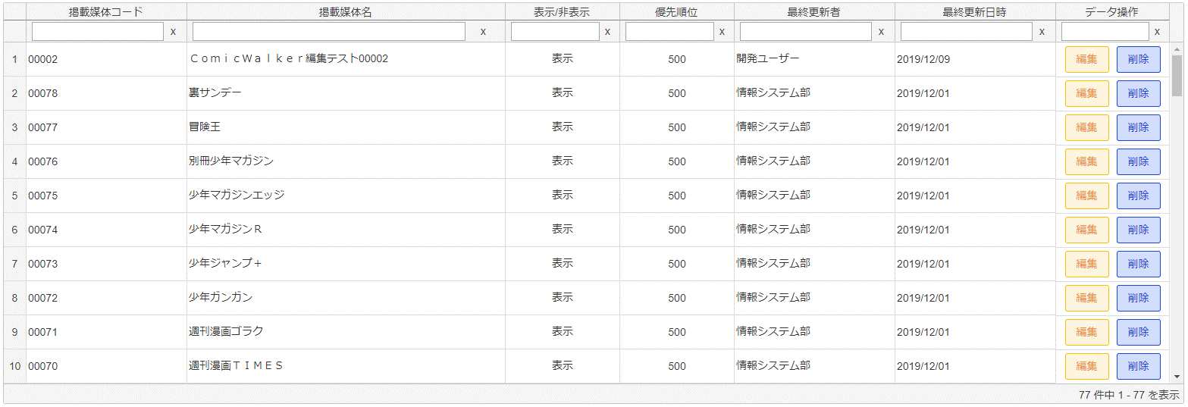
 | 3-2 掲載媒体情報一覧グリッド |  | [3-2] |  | 掲載媒体情報一覧グリッド
 |  |  |  | 領域説明： |  |  | 掲載媒体情報の登録情報をグリッド内に表示する。描画は非同期で行う。
 |  |  |  |  |  |  | ソート、フィルター検索が可能。初期ソート順は更新日時（降順）/ 掲載媒体コード（降順）

 |  |  |  | 列順 |  | 列名 |  |  |  | 寄せ | ソート |  | 説明
 |  |  |  |  | 1 | 掲載媒体コード |  |  |  | 左 | 文字列 |  | 「掲載媒体マスタ.掲載媒体コード」を表示。
 |  |  |  |  | 2 | 掲載媒体名 |  |  |  | 左 | 文字列 |  | 「掲載媒体マスタ.掲載媒体名」を表示。
 |  |  |  |  | 3 | 表示/非表示 |  |  |  | 中 | 文字列 |  | 掲載媒体情報がフロント画面で表示/非表示フラグ
 |  |  |  |  | 4 | 優先順位 |  |  |  | 中 | 文字列 |  | 掲載媒体情報がフロント画面で表示する優先順位（0～999で表示）
 |  |  |  |  |  |  |  |  |  |  |  |  | ※数字大きいほうが優先表示
 |  |  |  |  | 5 | 最終更新者 |  |  |  | 左 | 文字列 |  | 「掲載媒体マスタ.更新者」を表示。
 |  |  |  |  | 6 | 最終更新日時 |  |  |  | 左 | 文字列 |  | 「掲載媒体マスタ.更新日時」を表示。
 |  |  |  |  |  |  |  |  |  |  |  |  | YYYY/MM/DD形式
 |  |  |  |  | 7 | データ操作 |  |  |  | 中 | 不可 |  | 編集ボタン押下で掲載媒体情報編集画面に遷移する。
 |  |  |  |  |  |  |  |  |  |  |  |  | 削除ボタン押下で掲載媒体情報削除確認モーダルを表示する。
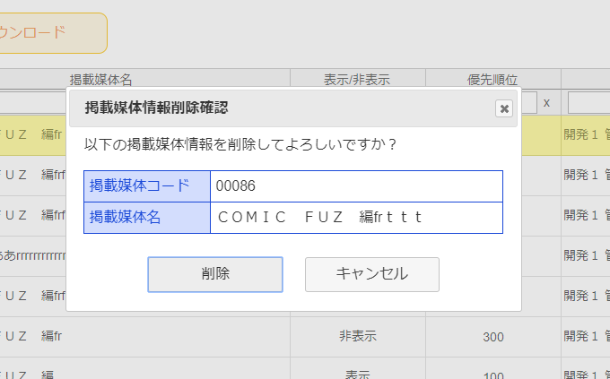

4

 |  | [4] | 掲載媒体情報削除確認モーダル

 |  |  | 要素名 |  |  |  |  |  | 説明
 |  |  | 掲載媒体コード |  |  |  |  |  | 選択した掲載媒体コードを表示。
 |  |  | 掲載媒体名 |  |  |  |  |  | 選択した掲載媒体名を表示。
 |  |  | 削除ボタン |  |  |  |  |  | 選択した掲載媒体情報を掲載媒体マスタから削除する。
 |  |  | キャンセルボタン |  |  |  |  |  | モーダルを閉じる。
 |  |  | ×ボタン |  |  |  |  |  | モーダルを閉じる。

5
 |  | [5] | エラーメッセージ欄
 |  |  | 領域説明： |  |  | 編集画面でURL入力エラー発生する場合、一覧画面に遷移し、エラーメッセージを表示する。

 |  |  | 要素名 |  |  |  | 不正箇所 |  |  | URL例 |  |  |  |  | 文字色 | エラーメッセージ内容
 |  |  | エラーメッセージ |  |  |  | パラメータ名 |  |  | ドメイン/admin_app/media_update?foo=00001 |  |  |  |  | 赤 | エラーが発生しました、
 |  |  |  |  |  |  |  |  |  |  |  |  |  |  |  | もう一度やり直してください。
 |  |  |  |  |  |  | 値 |  |  | ドメイン/admin_app/media_update?mediac=aaa |  |  |  |  | 赤 | 指定された掲載媒体情報は存在しません、
 |  |  |  |  |  |  |  |  |  |  |  |  |  |  |  | もう一度やり直してください。

